상품제안서
양키캔들 시그니처 필드보티브 향초선물세트 LW5P | 상품코드: S39487

 |  |  |  |  |  |  | 02-713-8555 | www.synergygift.co.kr
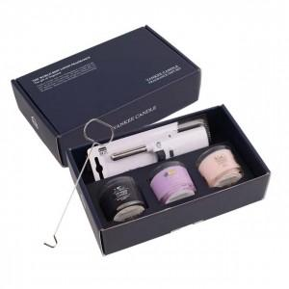 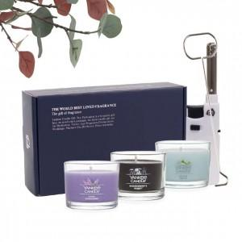 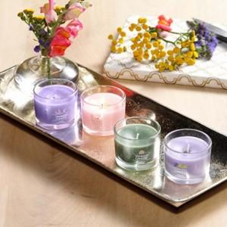

【상세/제작정보】

【인쇄/포장옵션】 | 스티커 / 포장지포장

【공급단가】 | 수량 | 50~ | 100~ | 500~ | 1,000~ | 2,000~
*VAT별도 | 단가 | 17,680원 | 17,400원 | 17,000원 | 16,320원 | 15,640원

【상품 URL】 | https://www.synergygift.co.kr:443/src/goods_detail.php?gdno=39487

